1405.01.31
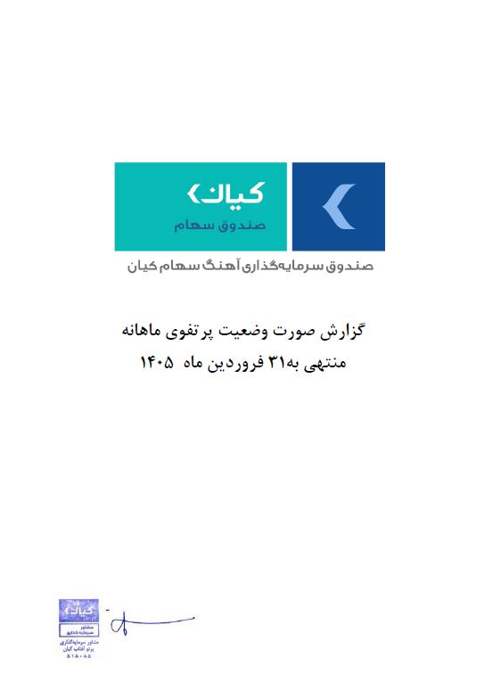



گزارش وضعیت پرتفوی ماهانه

منتهی به 1405/01/31

